Krycí list
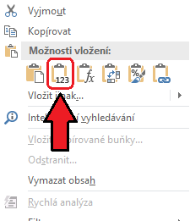
Příloha žádosti o dotaci v Opatření VI. Sportovní činnost handicapovaných Programu podpory sportu a tělovýchovy v hlavním městě Praze pro rok 2023

Jmenný seznam účastníků projektu

Pokyny k vyplňování dokumentu:
V celém dokumentu vyplňujte pouze zelená pole.
Vyplňte krycí list a všechny čtyři následující listy.

Název žadatele:
IČO žadatele:

Velikost členské základny se vypočítává automaticky dle vyplněných listů se seznamy členů.

Členská základna (pouze bezchybně vyplněné zápisy) | bez registrace ve svazu | s registrací ve svazu bez účasti v soutěžích | s registrací ve svazu s účastí v soutěžích | celkový počet členů (součet) | počet trenérů | Členská základna (pouze chybně vyplněné zápisy) | počet chybných zápisů
1-18 let včetně | 0 | 0 | 0 | 0 | 0 | 1-18 let včetně | 0
19-64 let včetně | 0 | 0 | 0 | 0 | 0 | 19-64 let včetně | 0
65-100 let včetně | 0 | 0 | 0 | 0 | 0 | 65-100 let včetně | 0
Celkem | 0 | 0 | 0 | 0 | 0 | trenéři | 0

Nápověda: pro hromadné kopírování dat z jiného souboru použijte kliknutí pravým tlačítkem myši a vyberte funkci "VLOŽIT HODNOTY", abyste neporušili formátování souboru.

